前提1
2024-05-16
前提条件

概要
 | 指定した年月の請求データを、加入者情報と料金情報から作成

①加入者情報について
 | T_MEMBERの加入者情報を作成
 | 「バッチ詳細設計書1.4.4 有効な加入者情報とは」参照。 |  |  |  |  | 全加入者情報

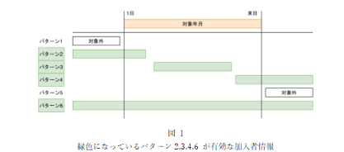

 | 2022年2月の加入者情報 |  |  |  |  |  | 2023年12月の加入者情報 |  |  |  |  | 2024年8月の加入者情報
 |  | 対象年月 | 加入日 | 解約日 | バッチ稼働対象か |  |  | 対象年月 | 加入日 | 解約日 | バッチ稼働対象か |  | 対象年月 | 加入日 | 解約日 | バッチ稼働対象か
 | 赤木 |  | 2000-05-01 | 2000-05-01 | 対象外 |  | 赤木 | 2023-12-01 | 2000-05-01 | 2000-05-01 | 対象外 | 赤木 | 2024-08-01 | 2000-05-01 | 2000-05-01 | 対象外
 | 佐藤 | 2022-02-01 | 2024-01-01 | 2025-01-01 | 対象外 |  | 佐藤 | 2023-12-01 | 2024-01-01 | 2025-01-01 | 対象 | 佐藤 | 2024-08-01 | 2024-01-01 | 2025-01-01 | 対象
 | 久保 | 2022-02-01 | 2023-10-01 | null | 対象外 |  | 久保 | 2023-12-01 | 2023-10-01 | null | 対象 | 久保 | 2024-08-01 | 2023-10-01 | null | 対象
 | 日下部 | 2022-02-01 | 2024-05-03 | null | 対象外 |  | 日下部 | 2023-12-01 | 2024-05-03 | null | 対象外 | 日下部 | 2024-08-01 | 2024-05-03 | null | 対象
 | 宮野 | 2022-02-01 | 2020-01-01 | null | 対象 |  | 宮野 | 2023-12-01 | 2020-01-01 | null | 対象 | 宮野 | 2024-08-01 | 2020-01-01 | null | 対象

②料金情報について
 | T_CHARGEの料金所情報を作成
 | 「バッチ詳細設計書1.4.4 有効な加入者情報とは」参照。 |  |  |  |  | 全料金情報

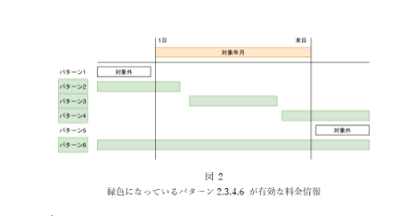

 | 2022年2月の料金情報 |  |  |  |  |  | 2023年12月の料金情報 |  |  |  |  | 2024年8月の料金情報
 |  | 対象年月 | 適用開始日 | 適用終了日 | バッチ稼働対象か |  |  | 対象年月 | 適用開始日 | 適用終了日 | バッチ稼働対象か |  | 対象年月 | 適用開始日 | 適用終了日 | バッチ稼働対象か
 | プラン | 2022-02-01 | 2024-06-15 | 2024-10-31 | 対象外 |  | プラン | 2022-02-01 | 2024-06-15 | 2024-10-31 | 対象外 | プラン | 2022-02-01 | 2024-06-15 | 2024-10-31 | 対象
 | プラン0 | 2022-02-01 | 1999-01-01 | null | 対象 |  | プラン0 | 2022-02-01 | 1999-01-01 | null | 対象 | プラン0 | 2022-02-01 | 1999-01-01 | null | 対象
 | プラン1 | 2022-02-01 | 2024-02-02 | 2025-03-15 | 対象外 |  | プラン1 | 2022-02-01 | 2024-02-02 | 2025-03-15 | 対象外 | プラン1 | 2022-02-01 | 2024-02-02 | 2025-03-15 | 対象
 | プラン2 | 2022-02-01 | 2024-05-02 | null | 対象外 |  | プラン2 | 2022-02-01 | 2024-05-02 | null | 対象外 | プラン2 | 2022-02-01 | 2024-05-02 | null | 対象
 | プラン3 | 2022-02-01 | 2020-03-27 | null | 対象 |  | プラン3 | 2022-02-01 | 2020-03-27 | null | 対象 | プラン3 | 2022-02-01 | 2020-03-27 | null | 対象
 | プラン4 | 2022-02-01 | 2024-01-17 | 2024-06-21 | 対象外 |  | プラン4 | 2022-02-01 | 2024-01-17 | 2024-06-21 | 対象外 | プラン4 | 2022-02-01 | 2024-01-17 | 2024-06-21 | 対象外
 | プラン5 | 2022-02-01 | 2020-03-02 | 2023-02-07 | 対象 |  | プラン5 | 2022-02-01 | 2020-03-02 | 2023-02-07 | 対象外 | プラン5 | 2022-02-01 | 2020-03-02 | 2023-02-07 | 対象外

ケース1
2024-05-16
テスト内容 | 1.コマンドライン引数が「yyyyMM」の正しい状態でバッチを起動する
 | ※コマンドライン引数に202202を入力
確認内容 | 1-1.入力された日付のログが表示されること
 | 1-2.入力された日付に該当する請求ステータス情報の追加件数が表示されていること
 | 1-3.入力された日付に該当する請求データ情報の追加件数が表示されていること
 | 1-4.入力された日付に該当する請求明細情報の追加件数が表示されていること

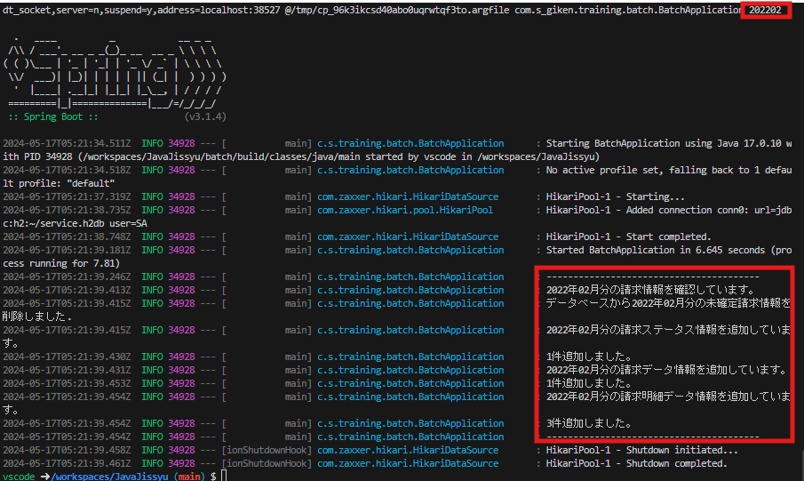

入力された日付のログが表示されること

入力された日付に該当する請求ステータス情報の追加件数が表示されていること

入力された日付に該当する請求データ情報の追加件数が表示されていること

入力された日付に該当する請求明細情報の追加件数が表示されていること

ケース2
2024-05-16
テスト内容 | 2.バッチ実行後、に請求データ状況のＤＢに正しくコマンドライン引数の日付データが挿入されているか確認
 | ※H2-consolenで「SELECT ＊T_BILLING_STATUS」を実行
確認内容 | 2-1.billing_ymに入力された日付データが追加されていること
 | 2-2.is_commitedにfalseが入力されていること

billing_ymに入力された日付データとis_commitedにfalseが入力されたレコードが追加されていること

ケース3
2024-05-16
テスト内容 | 3.バッチ実行後、に請求データのＤＢに正しくコマンドライン引数の日付データが挿入されているか確認
 | ※H2-consolenで「SELECT ＊T_BILLING_DATA」を実行
確認内容 | 3-1.入力された日付に該当する請求データのレコードがログに表示された件数と同じ件数追加されていること
 | 3-2.DBに入力された日付に該当する請求データが正しく作成されていること
 | 3-3.DBの請求データ.加入者IDにバッチ稼働対象年月の有効な加入者の加入者IDが登録されていること
 | 3-4.DBの請求データ.メールアドレスにバッチ稼働対象年月の有効な加入者のメールアドレスが登録されていること
 | 3-5.DBの請求データ.氏名にバッチ稼働対象年月の有効な加入者の氏名が登録されていること
 | 3-6.DBの請求データ.住所にバッチ稼働対象年月の有効な加入者の住所が登録されていること
 | 3-7.DBの請求データ.加入日にバッチ稼働対象年月の有効な加入者の加入日が登録されていること
 | 3-8.DBの請求データ.解約日にバッチ稼働対象年月の有効な加入者の解約日が登録されていること
 | 3-9.DBの請求データ.決済方法にバッチ稼働対象年月の有効な加入者の決済方法が登録されていること
 | 3-10.DBの請求データ.請求金額にバッチ稼働対象年月の有効な料金情報の月額金額の合計が登録されていること
 | 3-11.DBの請求データ.消費税率に0.1が登録されていること
 | 3-12.DBの請求データ.請求総額に請求金額×(1+消費税率)が登録されていること

入力された日付に該当する加入者情報、料金情報の合計金額のレコードがログに表示された件数と同じ件数追加されていること

ケース4
2024-05-16
テスト内容 | 4.バッチ実行後、請求明細データのＤＢに正しくコマンドライン引数の日付データが挿入されているか確認
 | ※H2-consolenで「SELECT＊T_BILLING_DETAIL_DATA」を実行
確認内容 | 4-1.入力された日付に該当する請求詳細データのレコードがログに表示された件数と同じ件数追加されていること
 | 4-2.DBに入力された日付に該当する請求詳細データが正しく作成されていること
 | 4-3.DBの請求明細データ.加入者IDにバッチ稼働対象年月の有効な加入者の加入者IDが登録されていること
 | 4-4.DBの請求明細データ.料金IDにバッチ稼働対象年月の有効な料金情報の料金IDが登録されていること
 | 4-5.DBの請求明細データ.料金名にバッチ稼働対象年月の有効な料金情報の料金名が登録されていること
 | 4-6.DBの請求明細データ.月額料金にバッチ稼働対象年月の有効な料金情報の料金名が登録されていること
 | 4-7.DBの請求明細データ.適用開始日にバッチ稼働対象年月の有効な料金情報の適用開始日が登録されていること
 | 4-8.DBの請求明細データ.適用終了日にバッチ稼働対象年月の有効な料金情報の適用終了日が登録されていること

入力された日付に該当する加入者ID、料金情報のレコードがログに表示された件数と同じ件数追加されていること

ケース5
2024-05-16
テスト内容 | 5.コマンドライン引数が「yyyyMM」の正しい状態でバッチを起動する
 | ※コマンドライン引数に202312を入力
確認内容 | 5-1.入力された日付のログが表示されること
 | 5-2.入力された日付に該当する請求ステータス情報の追加件数が表示されていること
 | 5-3.入力された日付に該当する請求データ情報の追加件数が表示されていること
 | 5-4.入力された日付に該当する請求明細情報の追加件数が表示されていること

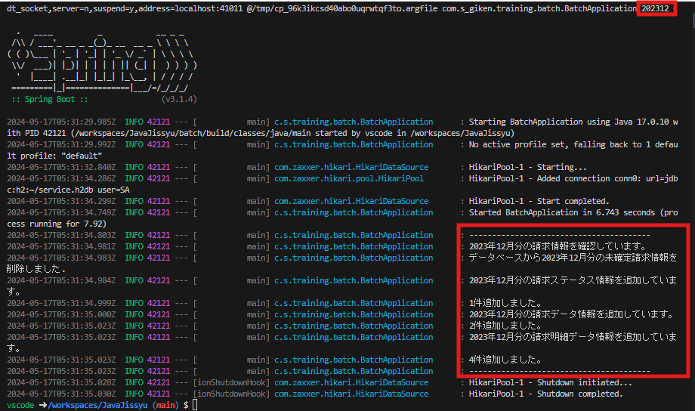

入力された日付のログが表示されること

入力された日付に該当する請求ステータス情報の追加件数が表示されていること

入力された日付に該当する請求データ情報の追加件数が表示されていること

入力された日付に該当する請求明細情報の追加件数が表示されていること

ケース6
2024-05-16
テスト内容 | 6.バッチ実行後、請求データ状況のＤＢに正しくコマンドライン引数の日付データが挿入されているか確認
 | ※H2-consolenで「SELECT ＊T_BILLING_STATUS」を実行
確認内容 | 6-1.billing_ymに入力された日付データが追加されていること
 | 6-2.is_commitedにfalseが入力されていること

billing_ymに入力された日付データとis_commitedにfalseが入力されたレコードが追加されていること

ケース7
2024-05-16
テスト内容 | 7.バッチ実行後、請求データのＤＢに正しくコマンドライン引数の日付データが挿入されているか確認
 | ※H2-consolenで「SELECT ＊T_BILLING_DATA」を実行
確認内容 | 7-1.入力された日付に該当する請求データのレコードがログに表示された件数と同じ件数追加されていること
 | 7-2.DBに入力された日付に該当する請求データが正しく作成されていること
 | 7-3.DBの請求データ.加入者IDにバッチ稼働対象年月の有効な加入者の加入者IDが登録されていること
 | 7-4.DBの請求データ.メールアドレスにバッチ稼働対象年月の有効な加入者のメールアドレスが登録されていること
 | 7-5.DBの請求データ.氏名にバッチ稼働対象年月の有効な加入者の氏名が登録されていること
 | 7-6.DBの請求データ.住所にバッチ稼働対象年月の有効な加入者の住所が登録されていること
 | 7-7.DBの請求データ.加入日にバッチ稼働対象年月の有効な加入者の加入日が登録されていること
 | 7-8.DBの請求データ.解約日にバッチ稼働対象年月の有効な加入者の解約日が登録されていること
 | 7-9.DBの請求データ.決済方法にバッチ稼働対象年月の有効な加入者の決済方法が登録されていること
 | 7-10.DBの請求データ.請求金額にバッチ稼働対象年月の有効な料金情報の月額金額の合計が登録されていること
 | 7-11.DBの請求データ.消費税率に0.1が登録されていること
 | 7-12.DBの請求データ.請求総額に請求金額×(1+消費税率)が登録されていること

入力された日付に該当する加入者情報、料金情報の合計金額のレコードがログに表示された件数と同じ件数追加されていること

ケース8
2024-05-16
テスト内容 | 8.バッチ実行後、請求明細データのＤＢに正しくコマンドライン引数の日付データが挿入されているか確認
 | ※H2-consolenで「SELECT＊T_BILLING_DETAIL_DATA」を実行
確認内容 | 8-1.入力された日付に該当する請求詳細データのレコードがログに表示された件数と同じ件数追加されていること
 | 8-2.DBに入力された日付に該当する請求詳細データが正しく作成されていること
 | 8-3.DBの請求明細データ.加入者IDにバッチ稼働対象年月の有効な加入者の加入者IDが登録されていること
 | 8-4.DBの請求明細データ.料金IDにバッチ稼働対象年月の有効な料金情報の料金IDが登録されていること
 | 8-5.DBの請求明細データ.料金名にバッチ稼働対象年月の有効な料金情報の料金名が登録されていること
 | 8-6.DBの請求明細データ.月額料金にバッチ稼働対象年月の有効な料金情報の料金名が登録されていること
 | 8-7.DBの請求明細データ.適用開始日にバッチ稼働対象年月の有効な料金情報の適用開始日が登録されていること
 | 8-8.DBの請求明細データ.適用終了日にバッチ稼働対象年月の有効な料金情報の適用終了日が登録されていること

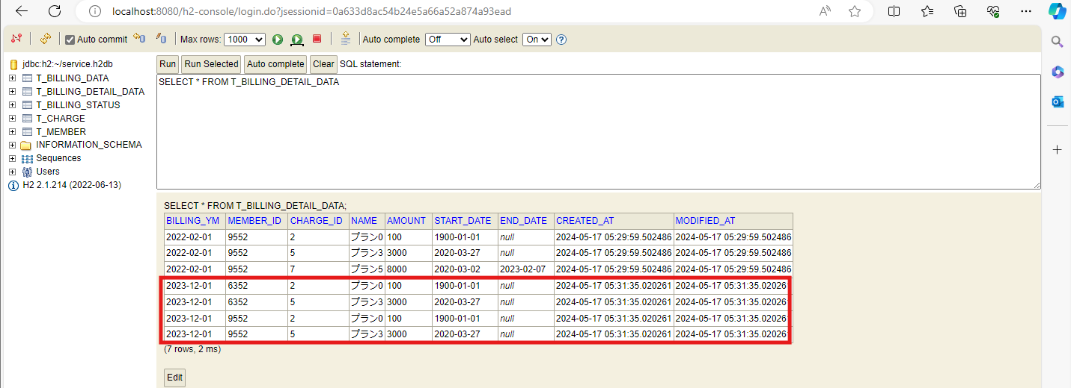

入力された日付に該当する加入者ID、料金情報のレコードがログに表示された件数と同じ件数追加されていること

ケース9
2024-05-16
テスト内容 | 9.コマンドライン引数が「yyyyMM」の正しい状態でバッチを起動する
 | ※コマンドライン引数に202408を入力
確認内容 | 9-1.入力された日付のログが表示されること
 | 9-2.入力された日付に該当する請求ステータス情報の追加件数が表示されていること
 | 9-3.入力された日付に該当する請求データ情報の追加件数が表示されていること
 | 9-4.入力された日付に該当する請求明細情報の追加件数が表示されていること

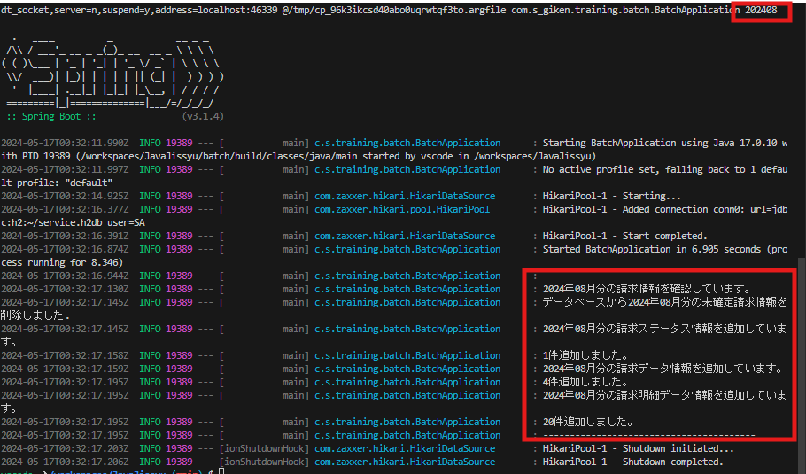

入力された日付のログが表示されること

入力された日付に該当する請求ステータス情報の追加件数が表示されていること

入力された日付に該当する請求データ情報の追加件数が表示されていること

入力された日付に該当する請求明細情報の追加件数が表示されていること

ケース10
2024-05-16
テスト内容 | 10.バッチ実行後、請求データ状況のＤＢに正しくコマンドライン引数の日付データが挿入されているか確認
 | ※H2-consolenで「SELECT ＊T_BILLING_STATUS」を実行
確認内容 | 10-1.billing_ymに入力された日付データが追加されていること
 | 10-2.is_commitedにfalseが入力されていること

billing_ymに入力された日付データとis_commitedにfalseが入力されたレコードが追加されていること

ケース11
2024-05-16
テスト内容 | 11.バッチ実行後、請求データのＤＢに正しくコマンドライン引数の日付データが挿入されているか確認
 | ※H2-consolenで「SELECT ＊T_BILLING_DATA」を実行
確認内容 | 11-1.入力された日付に該当する請求データのレコードがログに表示された件数と同じ件数追加されていること
 | 11-2.DBに入力された日付に該当する請求データが正しく作成されていること
 | 11-3.DBの請求データ.加入者IDにバッチ稼働対象年月の有効な加入者の加入者IDが登録されていること
 | 11-4.DBの請求データ.メールアドレスにバッチ稼働対象年月の有効な加入者のメールアドレスが登録されていること
 | 11-5.DBの請求データ.氏名にバッチ稼働対象年月の有効な加入者の氏名が登録されていること
 | 11-6.DBの請求データ.住所にバッチ稼働対象年月の有効な加入者の住所が登録されていること
 | 11-7.DBの請求データ.加入日にバッチ稼働対象年月の有効な加入者の加入日が登録されていること
 | 11-8.DBの請求データ.解約日にバッチ稼働対象年月の有効な加入者の解約日が登録されていること
 | 11-9.DBの請求データ.決済方法にバッチ稼働対象年月の有効な加入者の決済方法が登録されていること
 | 11-10.DBの請求データ.請求金額にバッチ稼働対象年月の有効な料金情報の月額金額の合計が登録されていること
 | 11-11.DBの請求データ.消費税率に0.1が登録されていること
 | 11-12.DBの請求データ.請求総額に請求金額×(1+消費税率)が登録されていること

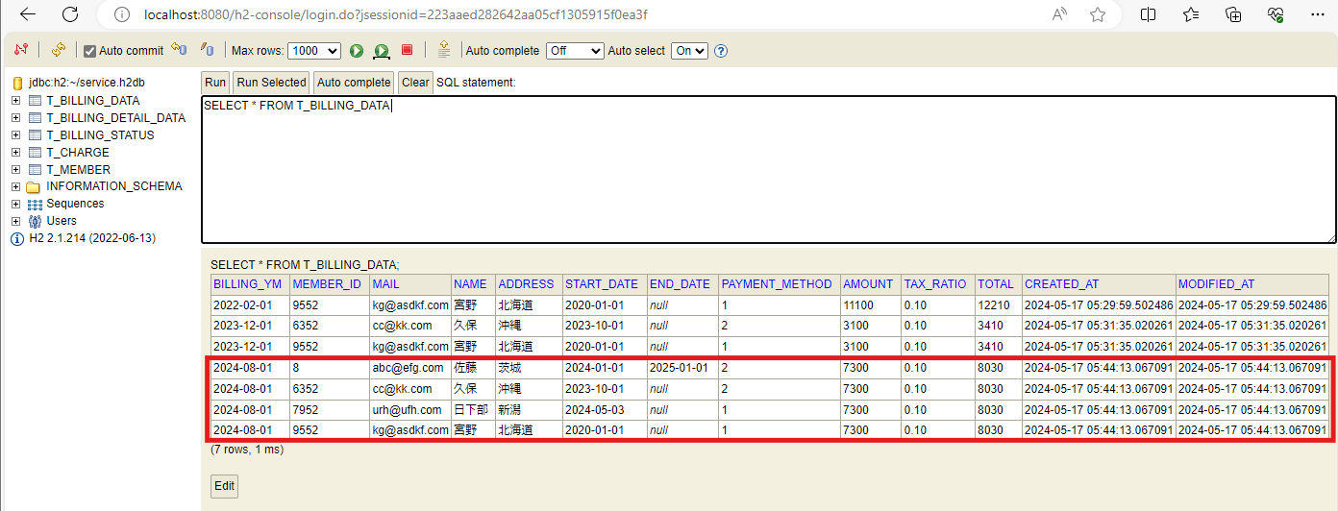

入力された日付に該当する加入者情報、料金情報の合計金額のレコードがログに表示された件数と同じ件数追加されていること

ケース12
2024-05-16
テスト内容 | 12.バッチ実行後、請求明細データのＤＢに正しくコマンドライン引数の日付データが挿入されているか確認
 | ※H2-consolenで「SELECT＊T_BILLING_DETAIL_DATA」を実行
確認内容 | 12-1.入力された日付に該当する請求詳細データのレコードがログに表示された件数と同じ件数追加されていること
 | 12-2.DBに入力された日付に該当する請求詳細データが正しく作成されていること
 | 12-3.DBの請求明細データ.加入者IDにバッチ稼働対象年月の有効な加入者の加入者IDが登録されていること
 | 12-4.DBの請求明細データ.料金IDにバッチ稼働対象年月の有効な料金情報の料金IDが登録されていること
 | 12-5.DBの請求明細データ.料金名にバッチ稼働対象年月の有効な料金情報の料金名が登録されていること
 | 12-6.DBの請求明細データ.月額料金にバッチ稼働対象年月の有効な料金情報の料金名が登録されていること
 | 12-7.DBの請求明細データ.適用開始日にバッチ稼働対象年月の有効な料金情報の適用開始日が登録されていること
 | 12-8.DBの請求明細データ.適用終了日にバッチ稼働対象年月の有効な料金情報の適用終了日が登録されていること

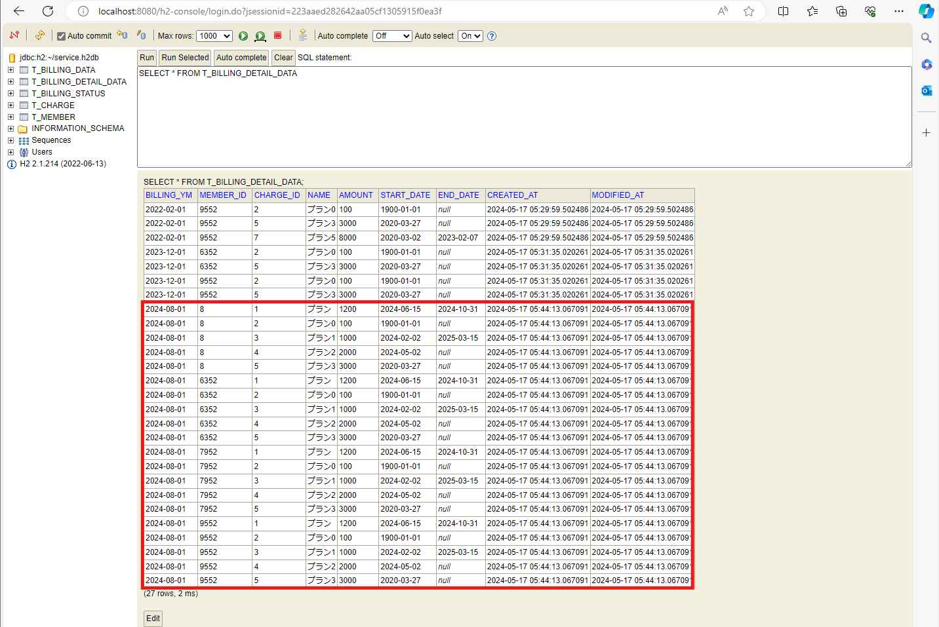

入力された日付に該当する加入者ID、料金情報のレコードがログに表示された件数と同じ件数追加されていること

ケース13
2024-05-16
テスト内容 | 13.コマンドライン引数が「yyyy」、「MM」など２つ以上の値で入力した場合でのバッチ実行

確認内容 | エラーメッセージが表示され、プログラムが終了されること

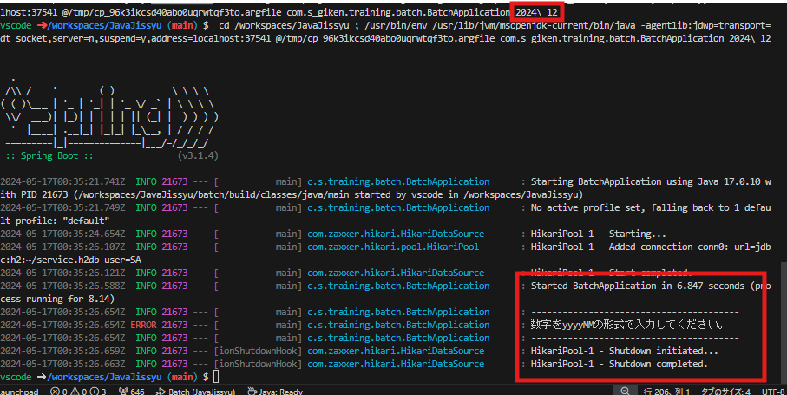

エラーメッセージが表示され、プログラムが終了されること

ケース14
2024-05-16
テスト内容 | 14.コマンドライン引数に「yyyyM」や「yyyyMMdd」など６文字以外の入力した場合でのバッチ実行

確認内容 | エラーメッセージが表示され、プログラムが終了されること
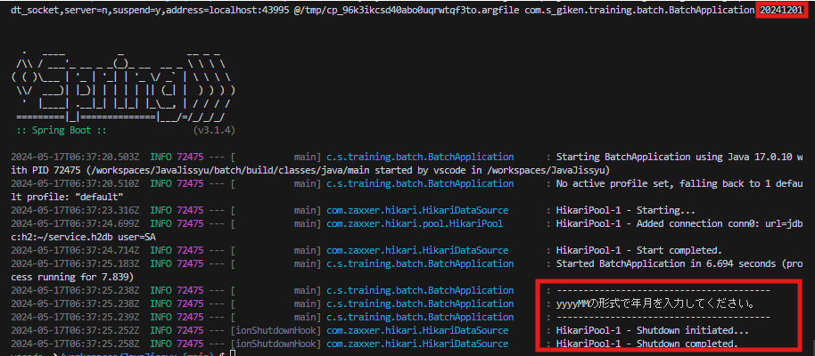

エラーメッセージが表示され、プログラムが終了されること

ケース15
2024-05-16
テスト内容 | 15.コマンドライン引数に「aaaaaa」など数値以外の文字の入力した場合でのバッチの実行

確認内容 | エラーメッセージが表示され、プログラムが終了されること

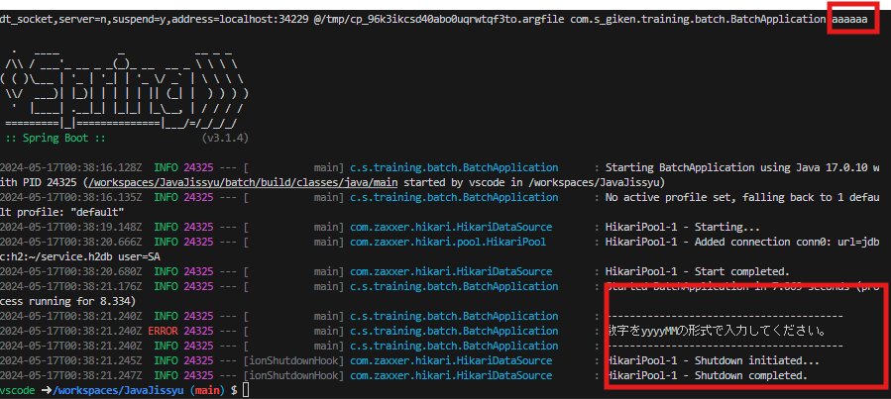

エラーメッセージが表示され、プログラムが終了されること

ケース16
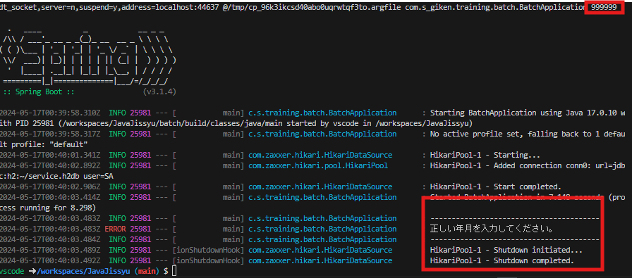
2024-05-16
テスト内容 | 16.コマンドライン引数の入力が「200013」や「999999」など１月から12月の範囲でなかった場合でのバッチ実行

確認内容 | エラーメッセージが表示され、プログラムが終了されること

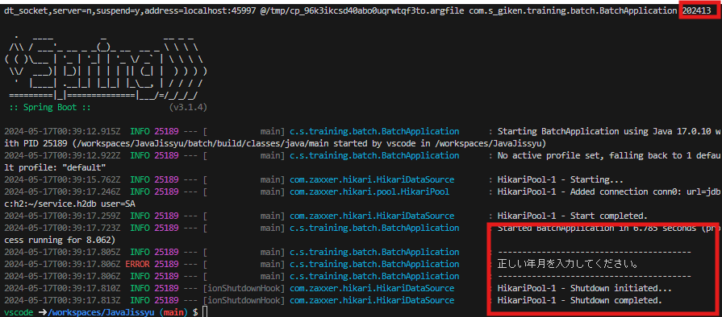

エラーメッセージが表示され、プログラムが終了されること

ケース17
2024-05-16
テスト内容 | 17.コマンドライン引数に加入者情報が有効でない日付の入力した場合でのバッチ実行

確認内容 | 請求データ情報を追加する際に０件だった場合、エラーメッセージが表示され、プログラムが終了されること

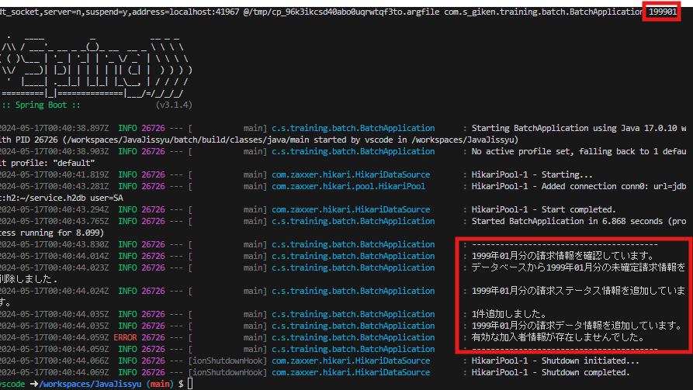

請求データ情報を追加する際に０件だった場合、エラーメッセージが表示され、プログラムが終了されること

ケース18
2024-05-16
テスト内容 | 18.コマンドライン引数に料金情報が有効でない日付の入力した場合でのバッチ実行

確認内容 | 請求データ情報を追加する際に０件だった場合、エラーメッセージが表示され、プログラムが終了されること

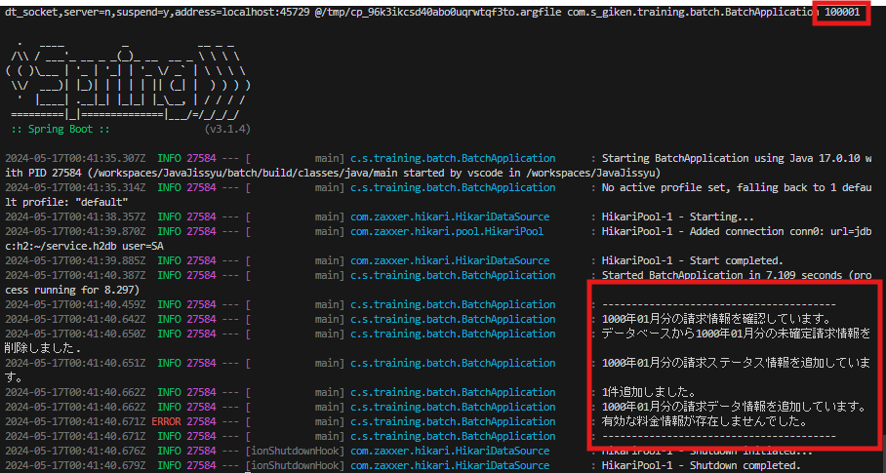

請求データ情報を追加する際に０件だった場合、エラーメッセージが表示され、プログラムが終了されること

